次梁
梁测量数据记录表
工程名称 |  |  |  | 单据编号
施工单位 |  | 山西钢构科工有限公司 |  | 加工班组
施工依据标准 |  | 施工图，钢结构质量验收规范GB50205-2020 |  | 填表时间
序号 | 项目 | 允许偏差（mm） | 设计尺寸 |  |  | 备注 | 图示
 | 主梁 |  |  | 自检 | 班组长
1 | 截面高度h | h＜500，±2.0 |  |  |  |  | 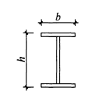
 |  | 500≤h≤1000，±3.0
 |  | h＞1000，±4.0
2 | 截面宽度b | ±3.0
3 | 腹板中心偏移e | 2.0
4 | 翼缘板垂直度Δ | b/100且不大于3.0
5 | 扭曲 | h/250，且不大于5.0
6 | 弯曲矢高 | L/1000且不大于10.0
7 | 腹板局部平面度 | t≤6，4.0 |  |  |  |  | 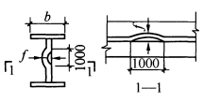
 |  | 6＜t＜14，3.0
 |  | t≥14，2.0
8 | 梁两端孔到翼板的距离 | 孔1，±1
 |  | 孔2，±1
9 | 同一组内孔距 | d1≤500；±1
 |  | 501＜d1＜1200，±1.5
10 | 相邻两组端部孔距 | d2≤500；±1.5
 |  | 500＜d2＜1200，±2.0
 |  | 1200＜d2＜3000，±2.5
 |  | d2＞3000，±3.0
11 | 孔1到隔板1 | 孔距标准
12 | 隔板1到隔板2 | 孔距标准
13 | 隔板2到隔板3 | 孔距标准
14 | 隔板到孔2 | 孔距标准
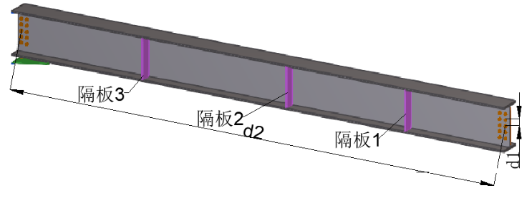
制造事业部检查评定结果 |  | 自检员： 班组长： 年 月 日

质量管理部检查评定结果 |  | 质量检查员： 年 月 日

